ALL FITUR CEKLIS
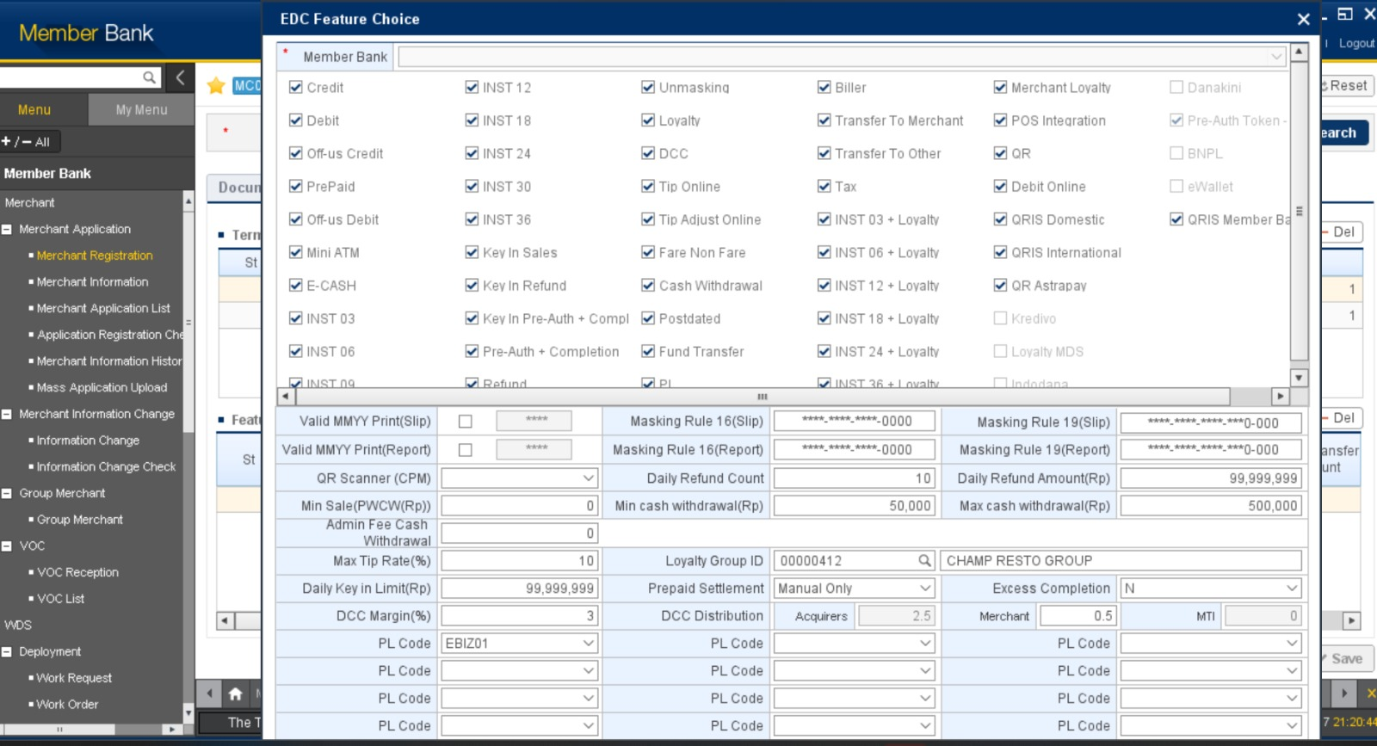

Semua fitur di ceklis, kecuali untuk yang grey fitur bisa diceklis hanya jika ada permintaan dr memberbank terkait.

MDR YANG TERBENTUK
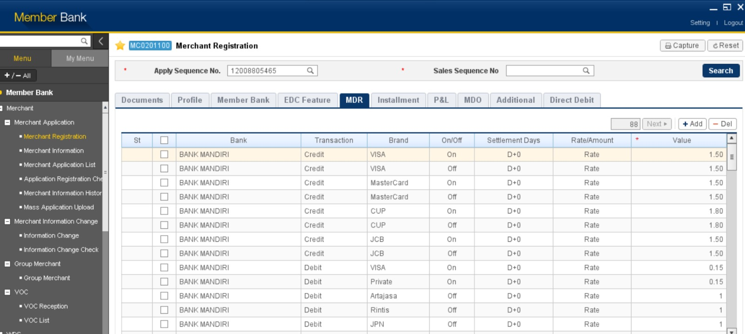

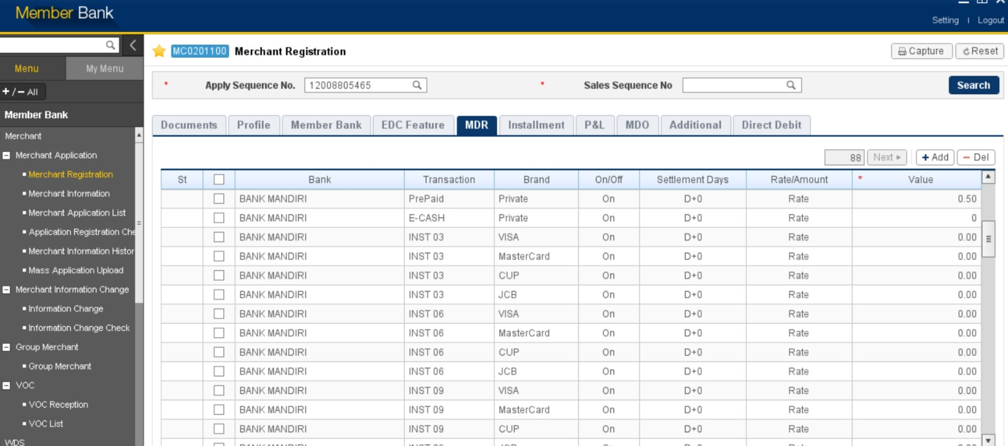

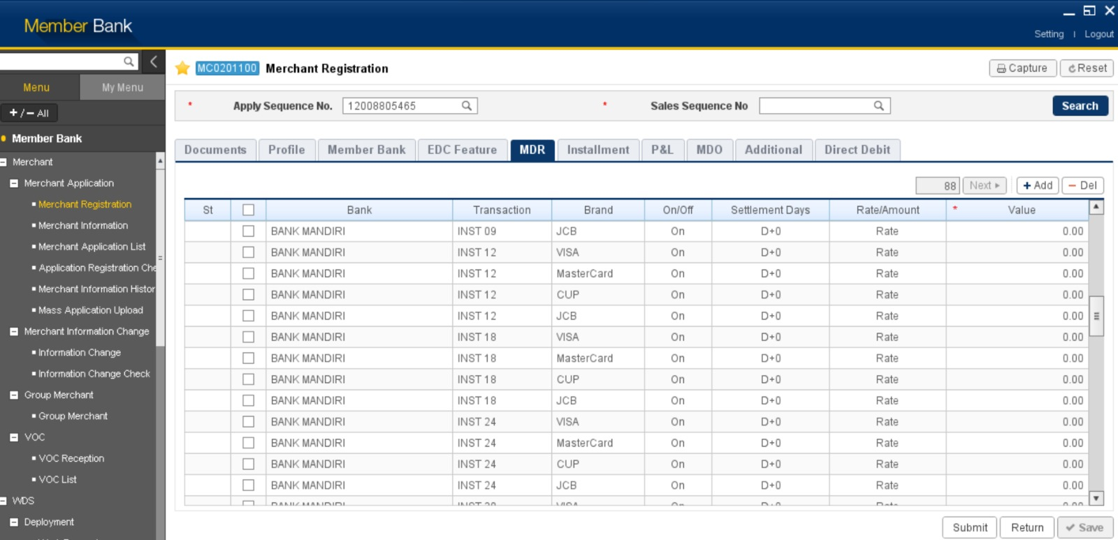







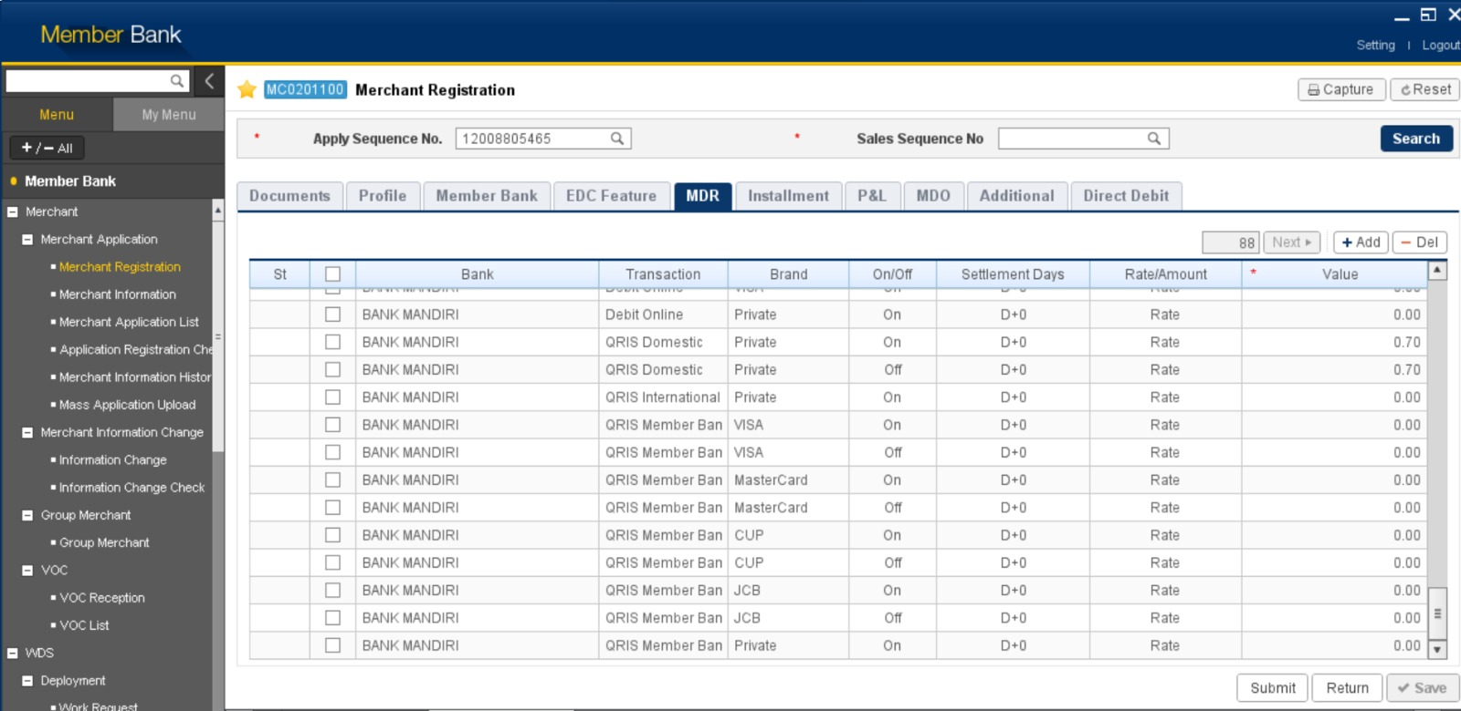

TAMBAHAN
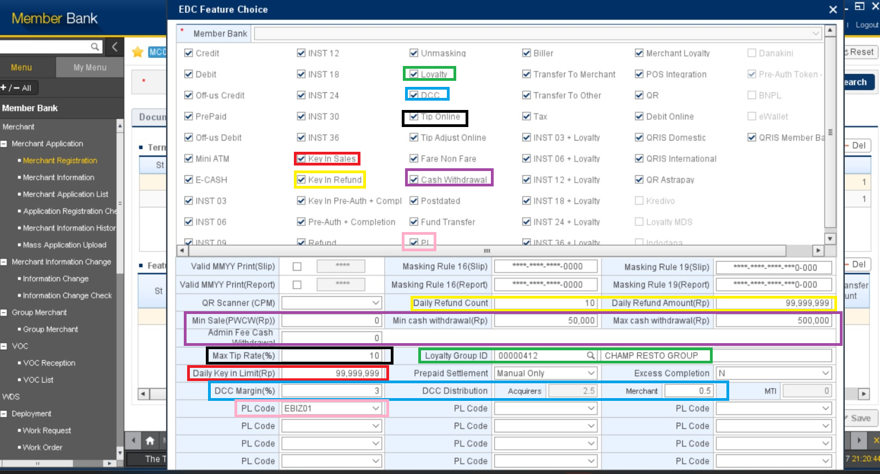

KETERANGAN
Kotak Merah | Jika Key In Sales di ceklis, maka field Daily Key In Limit (Rp) terbuka dengan default angka seperti diatas dan bisa di edit
Kotak Kuning | Jika Key in Refund di ceklis, maka field Daily Refund Count dan Daily Refund Amount (Rp) terbuka dengan default angka seperti diatas dan bisa diedit
Kotak Hijau | Jika Loyalty di ceklis, maka field Loyalty Group ID terbuka seperti gambar diatas, dan bisa melakukan pencarian GID dengan icon kaca pembesar
Kotak Biru | Jika DCC di ceklis, maka field DCC Margin (%) terbuka dan bisa diisi, DCC Distributin Merchant terbuka dan bisa diisi, kemudian DCC Distrubution Acquires akan terisi otomatis dari angka pembagian antara DCC Margin dan Merchant
Kotak Hitam | Jika Tip Online di ceklis, maka field Max Tip Rate (%) terbuka dan bisa diisi
Kotak Ungu | Jika Cashwithdrawal di ceklis, maka fied Min Sale (PWCW(Rp)), Min Cash Withdrawal (Rp), Max Cash Withdrawal (Rp), Admin Fee Cash Withdrawal terbuka dan bisa diisi
Kotak Pink | Jika PL di ceklis, maka field PL Code terbuka dan ada pilihan list MPL Code yang akan disesuaikan dengan permintaan (drop down list MPL code)

